Activité
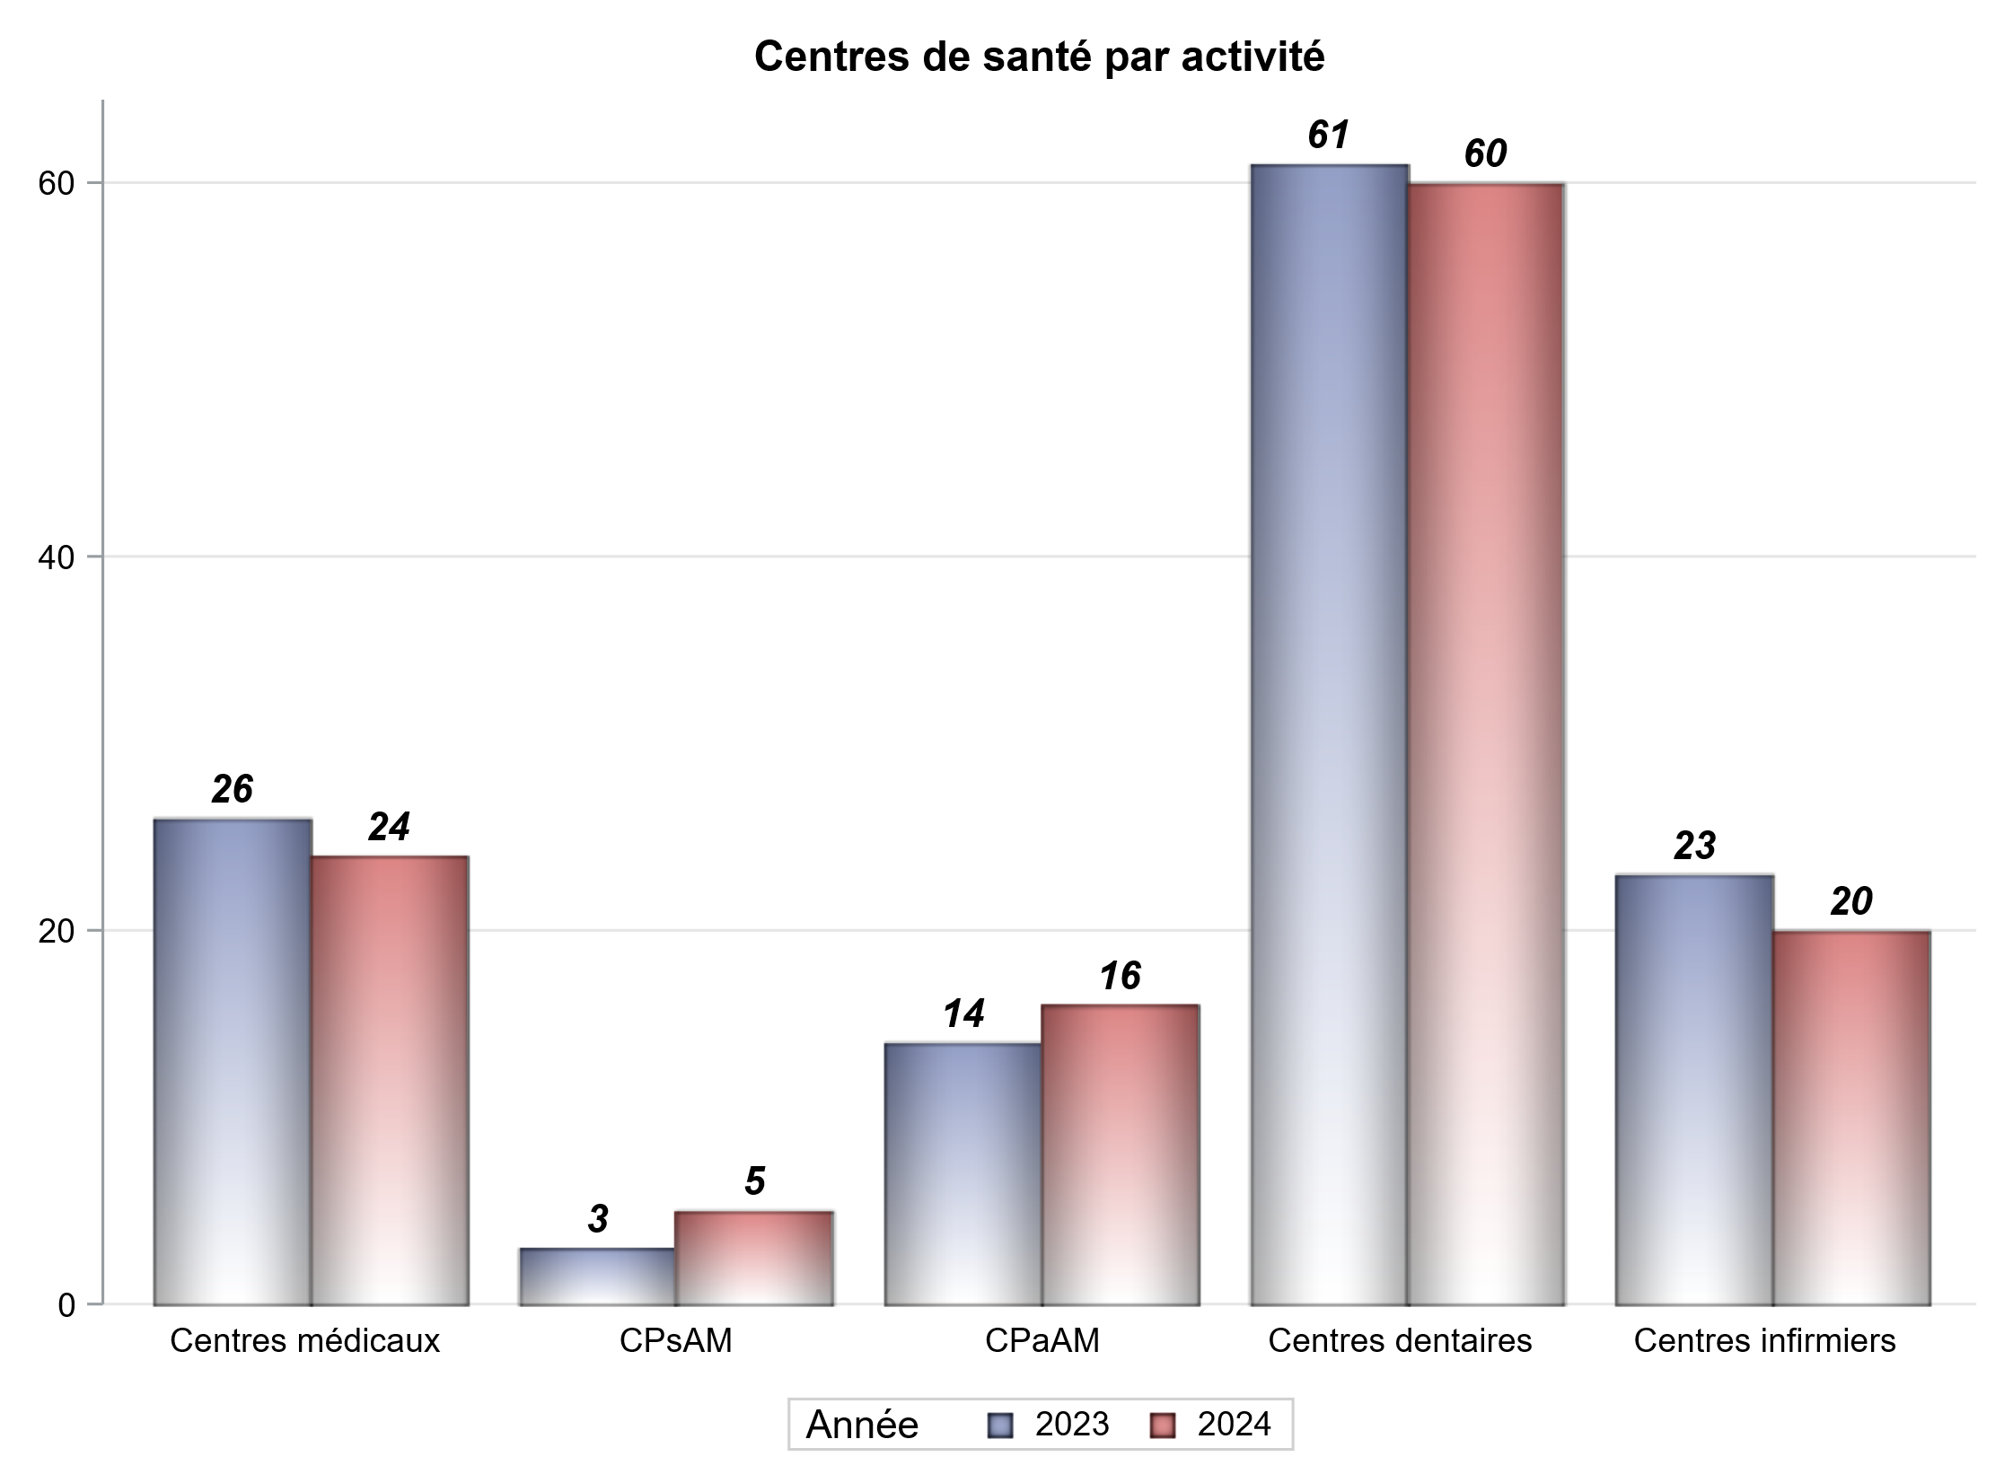

Implantation
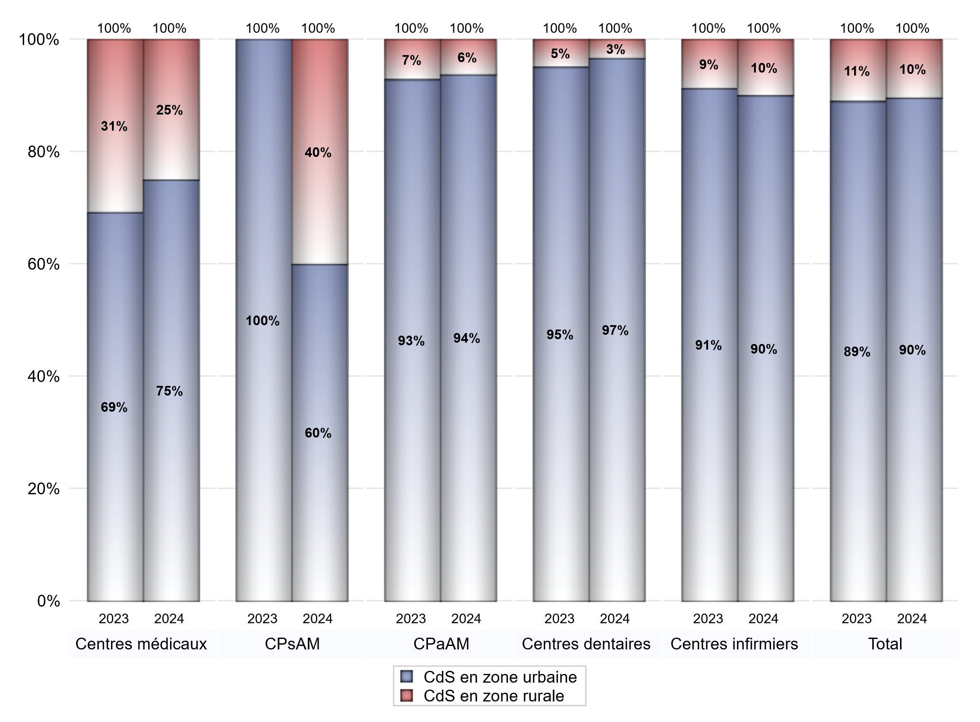
022116556+00 |  |  |  |  |  |  |  |  |  |  |  |  |  |  |  | 0
 | centres médicaux |  |  | Centres de santé polyvalents sans auxiliaires médicaux CPsAM |  | Centres de santé polyvalents avec auxiliaires médicaux CPaAM |  | Total centres à activité médicale | Centres de santé dentaires |  |  | Centres de santé infirmiers |  | Grand Total | Dont centres de santé pluri professionnels
 | avec MG et avec auxiliaires médicaux | avec MG et sans auxiliaires médicaux | sans MG | avec MG | sans MG | avec MG | sans MG |  | avec MG et avec auxiliaires médicaux | avec MG et sans auxiliaires médicaux | sans MG | avec MG | sans MG |  |  | 1
CdS en zone urbaine | 6 | 6 | 6 | 3 | 0 | 9 | 6 | 36 | 0 | 0 | 58 | 0 | 18 | 112 | 16
Sous total zone urbaine | 18 |  |  | 3 |  | 15 |  |  | 58 |  |  | 18
Dont QPV | 1 | 1 | 0 | 0 | 0 | 0 | 0 | 2 | 0 | 0 | 8 | 0 | 1 | 11 | 1
Dont quartier vécu | 0 | 0 | 0 | 0 | 0 | 0 | 0 | 0 | 0 | 0 | 0 | 0 | 1 | 1 | 0
Dont zone prioritaire du SROS | 5 | 5 | 4 | 1 | 0 | 5 | 1 | 21 | 0 | 0 | 42 | 0 | 15 | 78 | 11
CdS en zone rurale | 2 | 4 | 0 | 2 | 0 | 1 | 0 | 9 | 1 | 0 | 1 | 0 | 2 | 13 | 4
Sous total zone rurale | 6 |  |  | 2 |  | 1 |  |  | 2 |  |  | 2
Dont zone prioritaire du SROS | 2 | 4 | 0 | 2 | 0 | 1 | 0 | 9 | 1 | 0 | 1 | 0 | 2 | 13 | 4
Total(sous total zone urbaine + sous total zone rurale) | 24 |  |  | 5 |  | 16 |  | 45 | 60 |  |  | 20 |  | 125 | 20

Gestionnaires
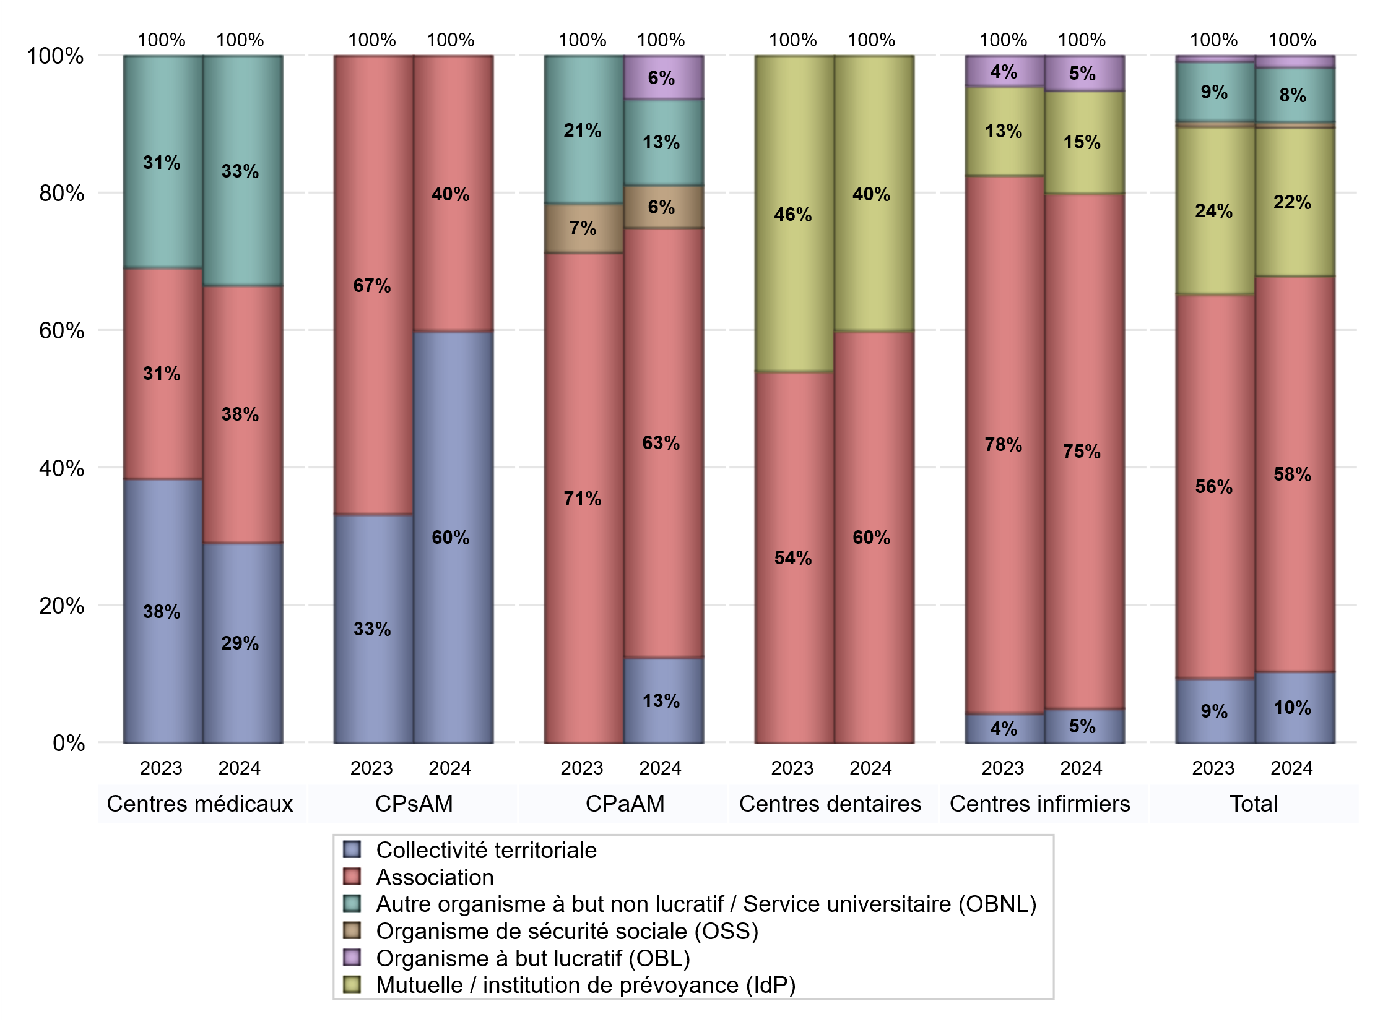
NOMBRE DE CENTRES DE SANTE PAR GESTIONNAIRE
 | centres médicaux |  |  | Centres de santé polyvalents sans auxiliaires médicaux CPsAM |  | Centres de santé polyvalents avec auxiliaires médicaux CPaAM |  | Total centres à activité médicale | Centres de santé dentaires |  |  | Centres de santé infirmiers |  | Grand Total | Dont centres de santé pluri professionnels
 | avec MG et avec auxiliaires médicaux | avec MG et sans auxiliaires médicaux | sans MG | avec MG | sans MG | avec MG | sans MG |  | avec MG et avec auxiliaires médicaux | avec MG et sans auxiliaires médicaux | sans MG | avec MG | sans MG
Collectivité territoriale | 2 | 5 | 0 | 3 | 0 | 2 | 0 | 12 | 0 | 0 | 0 | 0 | 1 | 13 | 5
Sous total Collectivité territoriale | 7 |  |  | 3 |  | 2 |  |  | 0 |  |  | 1
Association | 1 | 3 | 5 | 2 | 0 | 4 | 6 | 21 | 1 | 0 | 35 | 0 | 15 | 72 | 6
Sous total Association | 9 |  |  | 2 |  | 10 |  |  | 36 |  |  | 15
Mutuelle / institution de prévoyance (IdP) | 0 | 0 | 0 | 0 | 0 | 0 | 0 | 0 | 0 | 0 | 24 | 0 | 3 | 27 | 0
Sous total IdP | 0 |  |  | 0 |  | 0 |  |  | 24 |  |  | 3
Organisme de sécurité sociale (OSS) | 0 | 0 | 0 | 0 | 0 | 1 | 0 | 1 | 0 | 0 | 0 | 0 | 0 | 1 | 1
Sous total OSS | 0 |  |  | 0 |  | 1 |  |  | 0 |  |  | 0
Autre organisme à but non lucratif / Service universitaire (OBNL) | 5 | 2 | 1 | 0 | 0 | 2 | 0 | 10 | 0 | 0 | 0 | 0 | 0 | 10 | 7
Sous total OBNL | 8 |  |  | 0 |  | 2 |  |  | 0 |  |  | 0
Organisme à but lucratif (OBL) | 0 | 0 | 0 | 0 | 0 | 1 | 0 | 1 | 0 | 0 | 0 | 0 | 1 | 2 | 1
Sous total OBL | 0 |  |  | 0 |  | 1 |  |  | 0 |  |  | 1
Autre organisme à but lucratif | 0 | 0 | 0 | 0 | 0 | 0 | 0 | 0 | 0 | 0 | 0 | 0 | 0 | 0 | 0
Sous total Autre OBL | 0 |  |  | 0 |  | 0 |  |  | 0 |  |  | 0
Etablissement de santé (ES) | 0 | 0 | 0 | 0 | 0 | 0 | 0 | 0 | 0 | 0 | 0 | 0 | 0 | 0 | 0
Sous total ES | 0 |  |  | 0 |  | 0 |  |  | 0 |  |  | 0
Etat | 0 | 0 | 0 | 0 | 0 | 0 | 0 | 0 | 0 | 0 | 0 | 0 | 0 | 0 | 0
Sous total SU | 0 |  |  | 0 |  | 0 |  |  | 0 |  |  | 0
Total | 24 |  |  | 5 |  | 16 |  | 45 | 60 |  |  | 20 |  | 125 | 20

Effectifs
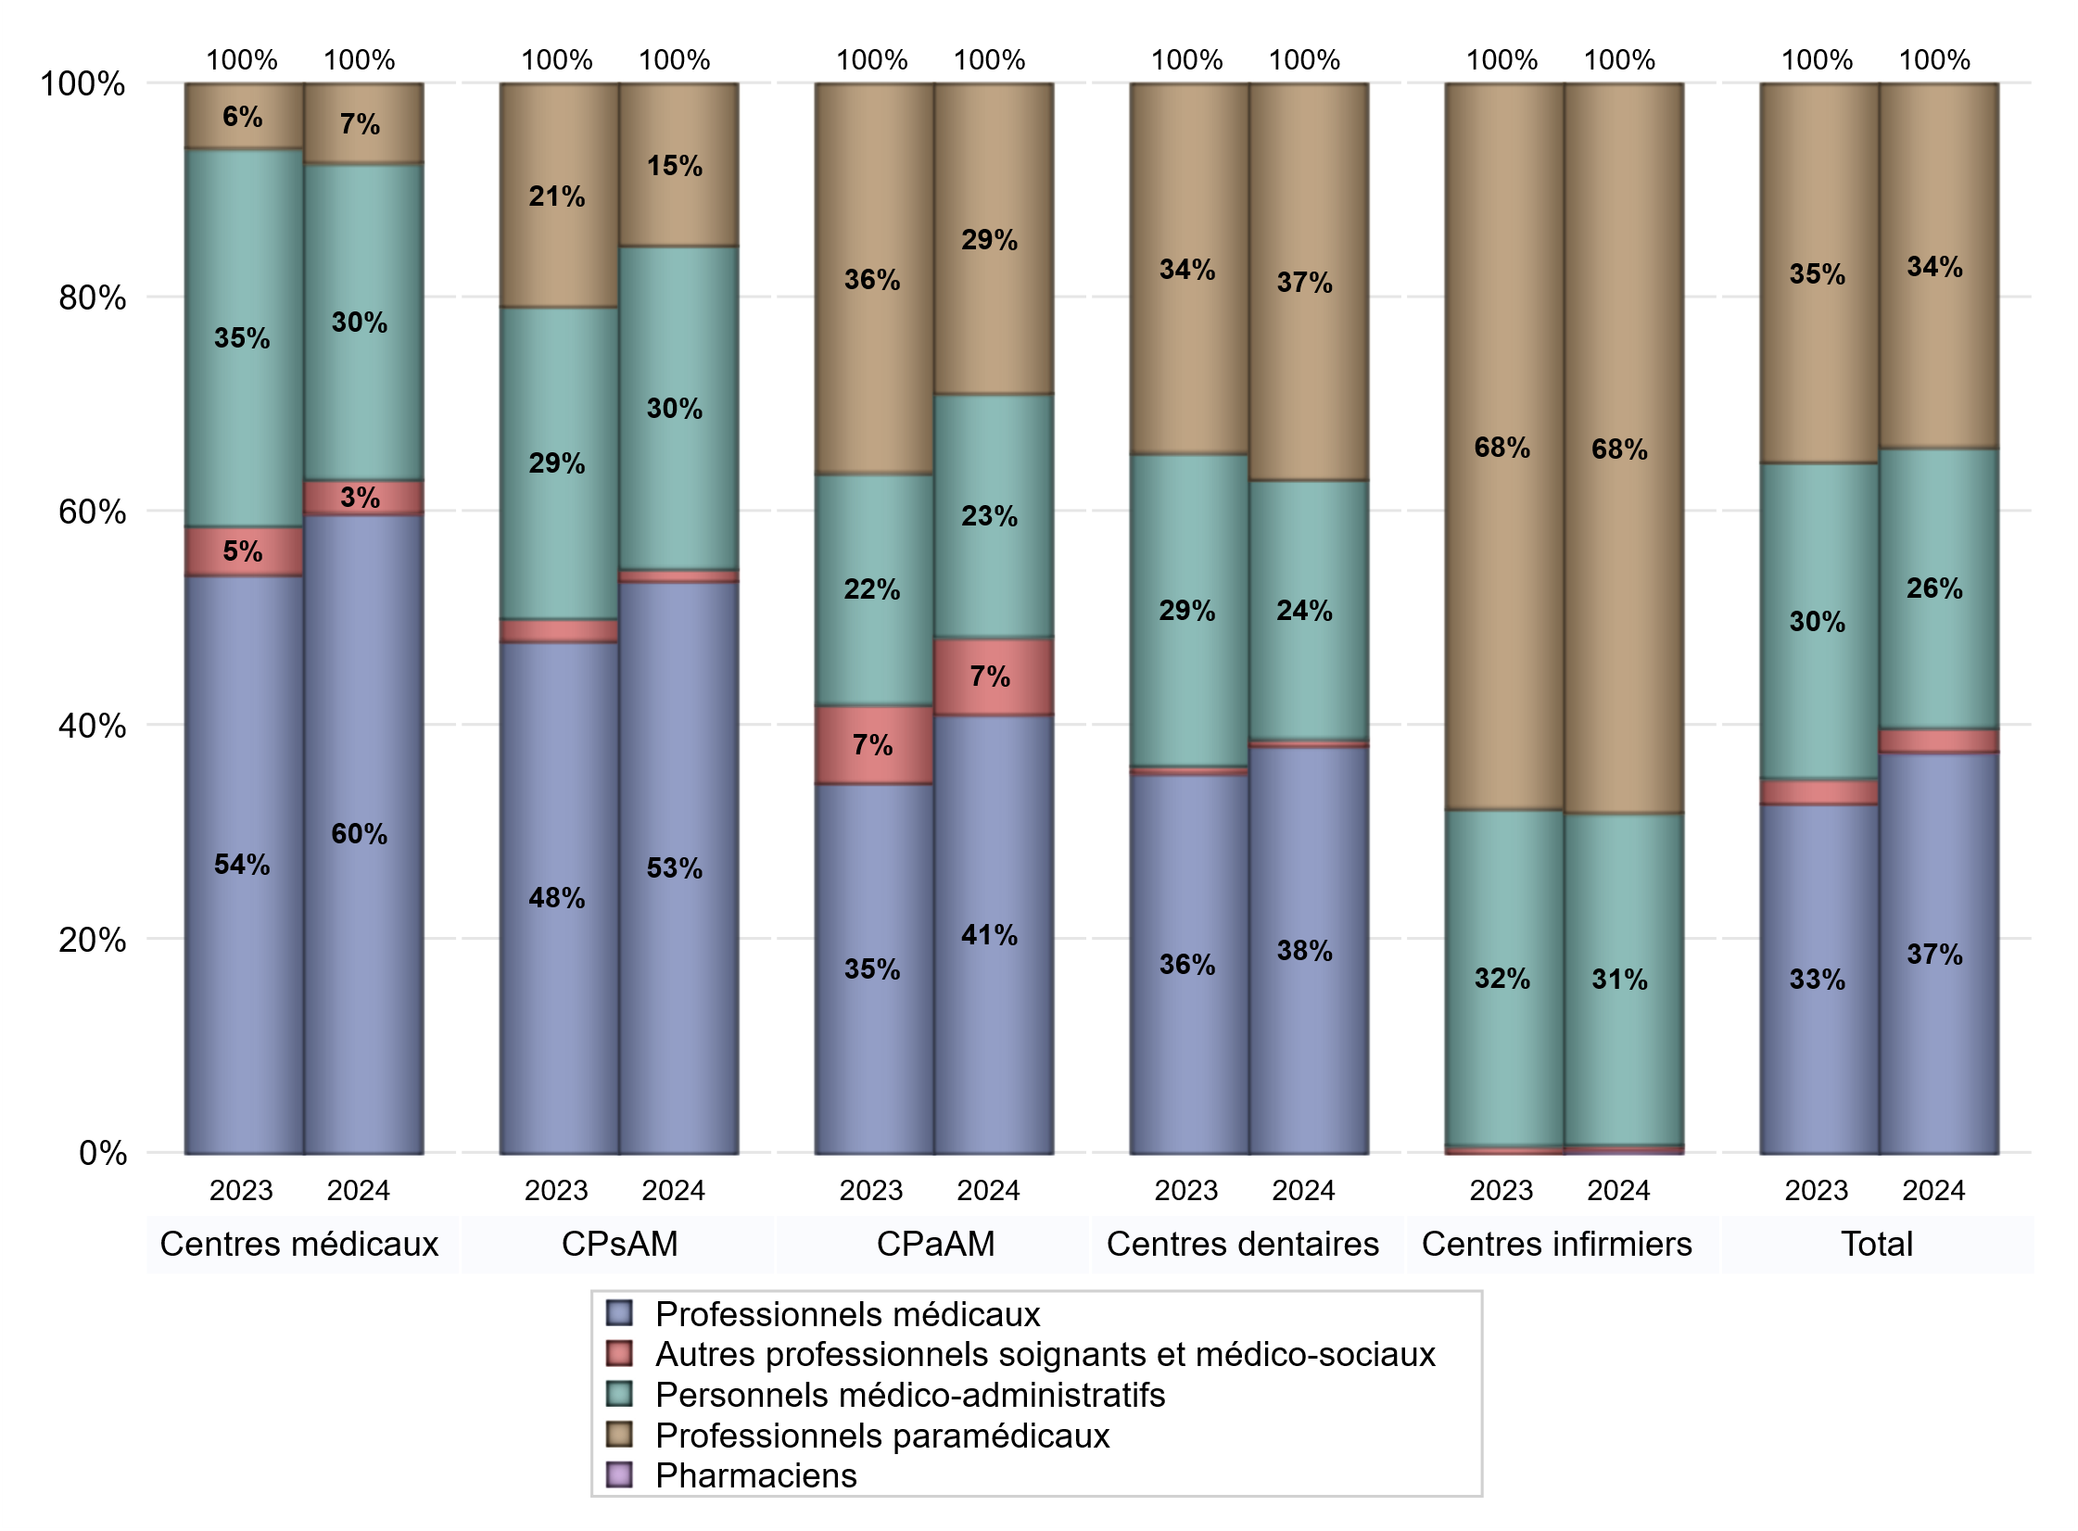
EFFECTIFS DES CENTRES
 | centres médicaux | Centres de santé polyvalents sans auxiliaires médicaux CPsAM | Centres de santé polyvalents avec auxiliaires médicaux CPaAM | Total centres à activité médicale | Centres de santé dentaires | Centres de santé infirmiers | Grand Total
Professionnels médicaux (1) | 170 | 46 | 119 | 335 | 281 | 0 | 616
Dont Médecins généralistes | 128 | 17 | 49 | 194 | 4 | 0 | 198
Dont Autres médecins spécialistes | 29 | 7 | 52 | 88 | 10 | 0 | 98
Dont Sages-Femmes | 5 | 4 | 4 | 13 | 1 | 0 | 14
Dont Chrirurgiens dentistes | 3 | 18 | 13 | 34 | 266 | 0 | 300
Dont Autres professionnels médicaux | 5 | 0 | 1 | 6 | 0 | 0 | 6
Professionnels paramédicaux (2) | 21 | 13 | 84 | 118 | 273 | 167 | 558
Dont Infirmiers | 7 | 0 | 15 | 22 | 5 | 165 | 192
Dont Assistants dentaires | 3 | 13 | 6 | 22 | 259 | 0 | 281
Dont Autres | 11 | 0 | 63 | 74 | 9 | 2 | 85
Pharmaciens (3) | 0 | 0 | 0 | 0 | 0 | 1 | 1
Total Professionnels de santé (1)+(2)(+3) | 191 | 59 | 203 | 453 | 554 | 168 | 1175
Autres professionnels soignants et médico-sociaux (4) | 9 | 1 | 21 | 31 | 5 | 1 | 37
Personnels médico-administratifs (5) | 84 | 26 | 66 | 176 | 179 | 76 | 431
Total (1)+(2)+(3)+(4)+(5) | 284 | 86 | 290 | 660 | 738 | 245 | 1643

Fonctionnement
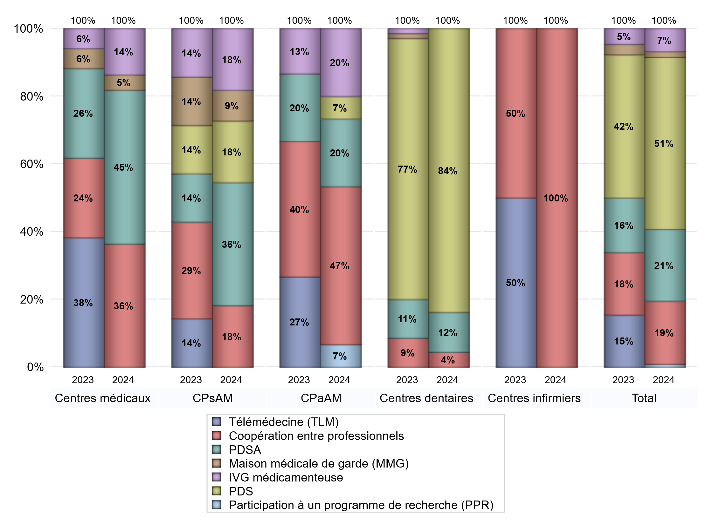
FONCTIONNEMENT(PDSA/MMG/IVG/TLM/PPR/COOP)
 | centres médicaux |  |  | Centres de santé polyvalents sans auxiliaires médicaux CPsAM |  | Centres de santé polyvalents avec auxiliaires médicaux CPaAM |  | Total centres à activité médicale | Centres de santé dentaires |  |  | Centres de santé infirmiers |  | Grand Total | Dont centres de santé pluri professionnels
 | avec MG et avec auxiliaires médicaux | avec MG et sans auxiliaires médicaux | sans MG | avec MG | sans MG | avec MG | sans MG |  | avec MG et avec auxiliaires médicaux | avec MG et sans auxiliaires médicaux | sans MG | avec MG | sans MG
PDSA au sein du centre | 3 | 1 | 0 | 1 | 0 | 0 | 2 | 7 | 1 | 0 | 7 | 0 | 0 | 15 | 4
PDSA en dehors du centre | 2 | 4 | 0 | 3 | 0 | 1 | 0 | 10 | 0 | 0 | 0 | 0 | 0 | 10 | 3
Sous total 1 PDSA | 5 | 5 | 0 | 4 | 0 | 1 | 2 | 17 | 1 | 0 | 7 | 0 | 0 | 25 | 7
Sous total PDSA | 10 |  |  | 4 |  | 3 |  |  | 8 |  |  | 0
PDS au sein du centre | 0 | 0 | 0 | 2 | 0 | 1 | 0 | 3 | 1 | 0 | 56 | 0 | 0 | 60 | 2
PDS en dehors du centre | 0 | 0 | 0 | 0 | 0 | 0 | 0 | 0 | 0 | 0 | 0 | 0 | 0 | 0 | 0
Sous Total 1 PDS | 0 | 0 | 0 | 2 | 0 | 1 | 0 | 3 | 1 | 0 | 56 | 0 | 0 | 60 | 2
Sous total PDS | 0 |  |  | 2 |  | 1 |  |  | 57 |  |  | 0
Maison médicale de garde (MMG) | 0 | 1 | 0 | 1 | 0 | 0 | 0 | 2 | 0 | 0 | 0 | 0 | 0 | 2 | 0
Sous total MMG | 1 |  |  | 1 |  | 0 |  |  | 0 |  |  | 0
IVG instrumentale | 0 | 0 | 0 | 0 | 0 | 0 | 0 | 0 | 0 | 0 | 0 | 0 | 0 | 0 | 0
Sous total IVGI | 0 |  |  | 0 |  | 0 |  |  | 0 |  |  | 0
IVG médicamenteuse | 1 | 1 | 1 | 2 | 0 | 3 | 0 | 8 | 0 | 0 | 0 | 0 | 0 | 8 | 5
Sous total IVGM | 3 |  |  | 2 |  | 3 |  |  | 0 |  |  | 0
Participation à un programme de recherche (PPR) | 0 | 0 | 0 | 0 | 0 | 1 | 0 | 1 | 0 | 0 | 0 | 0 | 0 | 1 | 1
Sous total PPR | 0 |  |  | 0 |  | 1 |  |  | 0 |  |  | 0
Coopération entre professionnels | 4 | 2 | 2 | 2 | 0 | 4 | 3 | 17 | 0 | 0 | 3 | 0 | 2 | 22 | 8
Sous total Coop | 8 |  |  | 2 |  | 7 |  |  | 3 |  |  | 2
Total | 22 |  |  | 11 |  | 15 |  | 48 | 68 |  |  | 2 |  | 118 | 23

Prévention
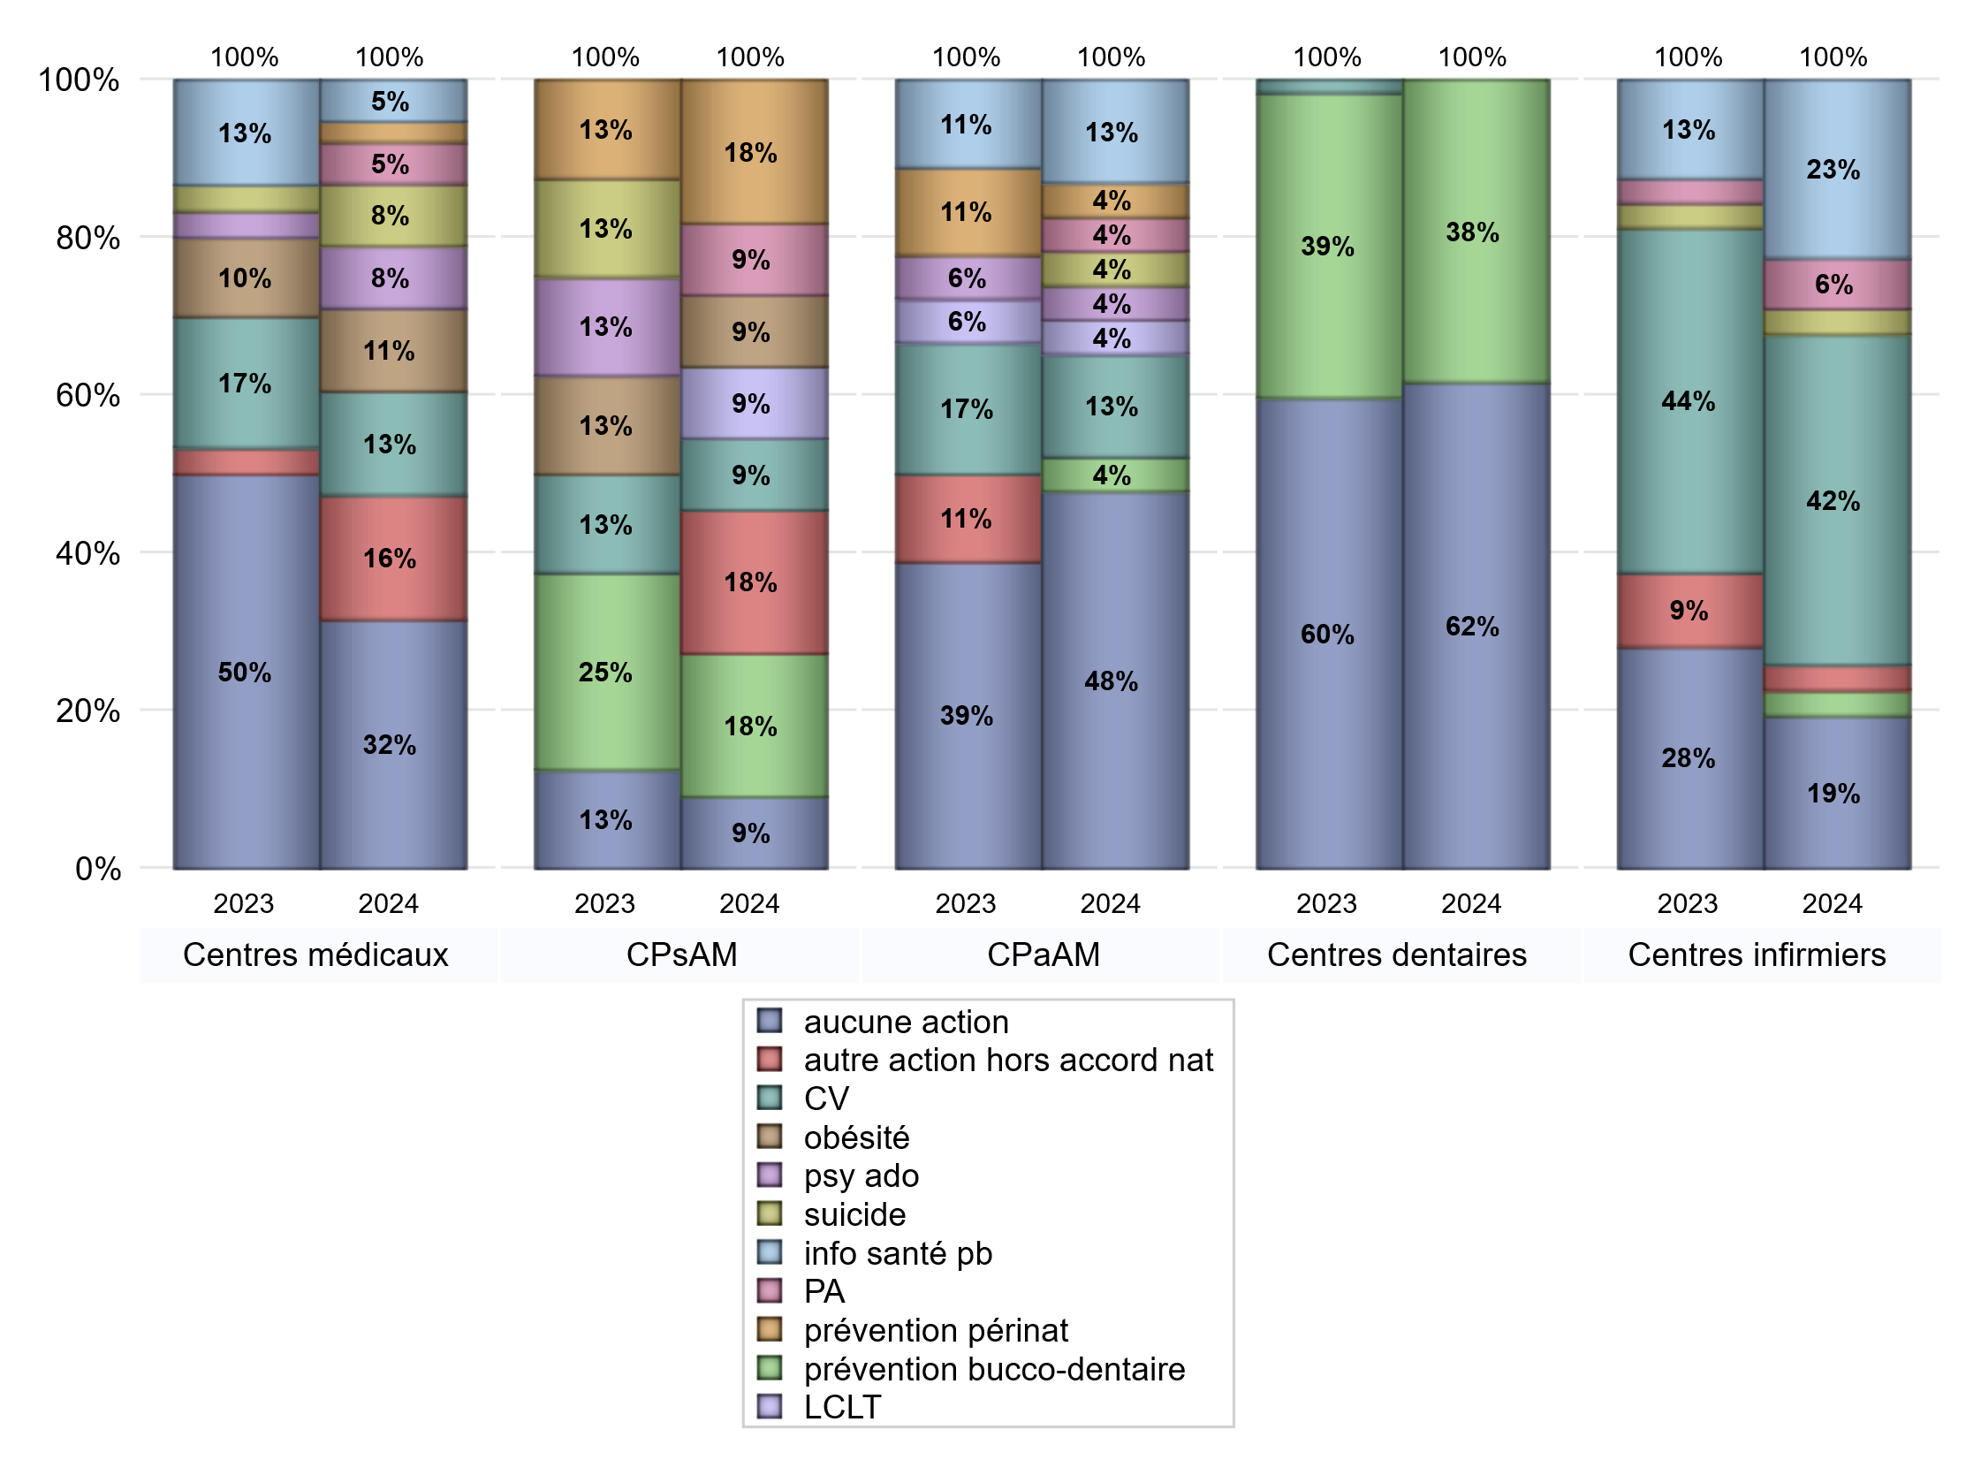
ACTIONS DE PREVENTION
 | centres médicaux |  |  | Centres de santé polyvalents sans auxiliaires médicaux CPsAM |  | Centres de santé polyvalents avec auxiliaires médicaux CPaAM |  | Total centres à activité médicale | Centres de santé dentaires |  |  | Centres de santé infirmiers |  | Grand Total | Dont centres de santé pluri professionnels
 | avec MG et avec auxiliaires médicaux | avec MG et sans auxiliaires médicaux | sans MG | avec MG | sans MG | avec MG | sans MG |  | avec MG et avec auxiliaires médicaux | avec MG et sans auxiliaires médicaux | sans MG | avec MG | sans MG
Aucune action | 4 | 3 | 5 | 1 | 0 | 5 | 6 | 24 | 1 | 0 | 36 | 0 | 6 | 67 | 11
Sous total aucune action | 12 |  |  | 1 |  | 11 |  |  | 37 |  |  | 6
Amélioration de la couverture vaccinale CV) | 1 | 4 | 0 | 1 | 0 | 3 | 0 | 9 | 0 | 0 | 0 | 0 | 13 | 22 | 4
Sous total CV | 5 |  |  | 1 |  | 3 |  |  | 0 |  |  | 13
Lutte contre la tuberculose (LCLT) | 0 | 0 | 0 | 1 | 0 | 1 | 0 | 2 | 0 | 0 | 0 | 0 | 0 | 2 | 1
Sous total LCLT | 0 |  |  | 1 |  | 1 |  |  | 0 |  |  | 0
Surpoids et obésité chez l'enfant | 2 | 2 | 0 | 1 | 0 | 0 | 0 | 5 | 0 | 0 | 0 | 0 | 0 | 5 | 2
Sous total obésité | 4 |  |  | 1 |  | 0 |  |  | 0 |  |  | 0
Souffrance psychique et conduites addictives chez l'adolescent de 12 à 25 ans | 1 | 2 | 0 | 0 | 0 | 1 | 0 | 4 | 0 | 0 | 0 | 0 | 0 | 4 | 2
Sous total souffrance psy ado | 3 |  |  | 0 |  | 1 |  |  | 0 |  |  | 0
Prévention du suicide | 1 | 2 | 0 | 0 | 0 | 1 | 0 | 4 | 0 | 0 | 0 | 0 | 1 | 5 | 2
Sous total prévention suicide | 3 |  |  | 0 |  | 1 |  |  | 0 |  |  | 1
Prévention spécifique en direction des personnes âgées pour les régions non incluses dans les expérimentations PAERPA | 0 | 2 | 0 | 1 | 0 | 1 | 0 | 4 | 0 | 0 | 0 | 0 | 2 | 6 | 1
Sous total prévention PA | 2 |  |  | 1 |  | 1 |  |  | 0 |  |  | 2
Prévention périnatale | 0 | 0 | 1 | 2 | 0 | 1 | 0 | 4 | 0 | 0 | 0 | 0 | 0 | 4 | 1
Sous total prévention périnat | 1 |  |  | 2 |  | 1 |  |  | 0 |  |  | 0
Mission de relais d'information ou d'action de santé publique dans les thèmes visés par l'accord national | 1 | 1 | 0 | 0 | 0 | 3 | 0 | 5 | 0 | 0 | 0 | 0 | 7 | 12 | 4
Sous total info santé pb | 2 |  |  | 0 |  | 3 |  |  | 0 |  |  | 7
Prévention bucco-dentaire (mission de santé publique dentaire ou bilan bucco dentaire) | 0 | 0 | 0 | 2 | 0 | 1 | 0 | 3 | 0 | 0 | 23 | 0 | 1 | 27 | 1
Sous total prévention bucco-dentaire | 0 |  |  | 2 |  | 1 |  |  | 23 |  |  | 1
Autre action non visée dans l'accord national | 3 | 3 | 0 | 2 | 0 | 0 | 0 | 8 | 0 | 0 | 0 | 0 | 1 | 9 | 3
Sous total autre action hors accord nat | 6 |  |  | 2 |  | 0 |  |  | 0 |  |  | 1

Total1 des Centres de santé avec au moins une action | 4 | 7 | 1 | 4 | 0 | 5 | 0 | 21 | 0 | 0 | 23 | 0 | 14 | 58 | 9
Total2 des Centres de santé avec au moins une action | 12 |  |  | 4 |  | 5 |  |  | 23 |  |  | 14

ETP
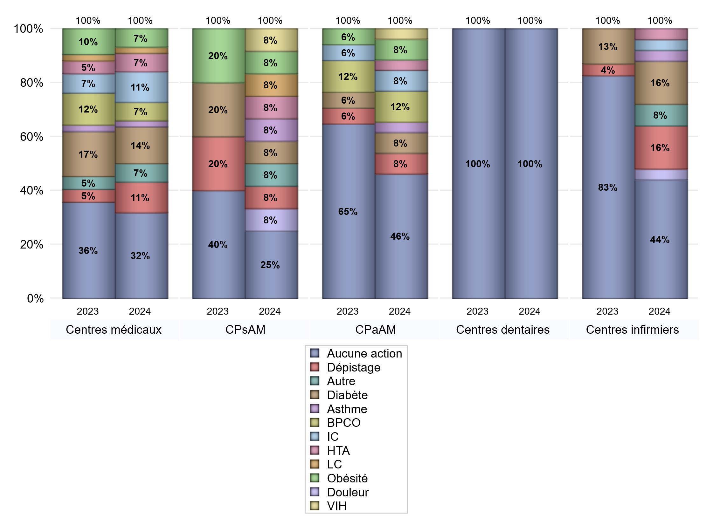
EDUCATION THERAPEUTIQUE DU PATIENT
 | centres médicaux |  |  | Centres de santé polyvalents sans auxiliaires médicaux CPsAM |  | Centres de santé polyvalents avec auxiliaires médicaux CPaAM |  | Total centres à activité médicale | Centres de santé dentaires |  |  | Centres de santé infirmiers |  | Grand Total | Dont centres de santé pluri professionnels
 | avec MG et avec auxiliaires médicaux | avec MG et sans auxiliaires médicaux | sans MG | avec MG | sans MG | avec MG | sans MG |  | avec MG et avec auxiliaires médicaux | avec MG et sans auxiliaires médicaux | sans MG | avec MG | sans MG
Aucune action | 2 | 7 | 5 | 3 | 0 | 7 | 5 | 29 | 1 | 0 | 59 | 0 | 11 | 100 | 11
Sous total aucune action | 14 |  |  | 3 |  | 12 |  |  | 60 |  |  | 11
Diabète | 5 | 1 | 0 | 1 | 0 | 2 | 0 | 9 | 0 | 0 | 0 | 0 | 4 | 13 | 7
Sous total diabète | 6 |  |  | 1 |  | 2 |  |  | 0 |  |  | 4
Asthme | 1 | 0 | 0 | 1 | 0 | 1 | 0 | 3 | 0 | 0 | 0 | 0 | 1 | 4 | 2
Sous total asthme | 1 |  |  | 1 |  | 1 |  |  | 0 |  |  | 1
BPCO | 3 | 0 | 0 | 0 | 0 | 2 | 1 | 6 | 0 | 0 | 0 | 0 | 0 | 6 | 5
Sous total BPCO | 3 |  |  | 0 |  | 3 |  |  | 0 |  |  | 0
Insuffisance cardiaque (IC) | 4 | 1 | 0 | 0 | 0 | 2 | 0 | 7 | 0 | 0 | 0 | 0 | 1 | 8 | 6
Sous total IC | 5 |  |  | 0 |  | 2 |  |  | 0 |  |  | 1
HTA | 3 | 0 | 0 | 1 | 0 | 1 | 0 | 5 | 0 | 0 | 0 | 0 | 1 | 6 | 4
Sous total HTA | 3 |  |  | 1 |  | 1 |  |  | 0 |  |  | 1
Lombalgie chronique (LC) | 1 | 0 | 0 | 1 | 0 | 0 | 0 | 2 | 0 | 0 | 0 | 0 | 0 | 2 | 1
Sous total LC | 1 |  |  | 1 |  | 0 |  |  | 0 |  |  | 0
Obésité | 3 | 0 | 0 | 1 | 0 | 2 | 0 | 6 | 0 | 0 | 0 | 0 | 0 | 6 | 5
Sous total obésité | 3 |  |  | 1 |  | 2 |  |  | 0 |  |  | 0
VIH | 0 | 0 | 0 | 1 | 0 | 1 | 0 | 2 | 0 | 0 | 0 | 0 | 0 | 2 | 1
Sous total VIH | 0 |  |  | 1 |  | 1 |  |  | 0 |  |  | 0
Douleur | 0 | 0 | 0 | 1 | 0 | 0 | 0 | 1 | 0 | 0 | 0 | 0 | 1 | 2 | 0
Sous total douleur | 0 |  |  | 1 |  | 0 |  |  | 0 |  |  | 1
Action de dépistage | 3 | 1 | 1 | 1 | 0 | 2 | 0 | 8 | 0 | 0 | 0 | 0 | 4 | 12 | 5
Sous total dépistage | 5 |  |  | 1 |  | 2 |  |  | 0 |  |  | 4
Autre | 2 | 1 | 0 | 1 | 0 | 0 | 0 | 4 | 0 | 0 | 0 | 0 | 2 | 6 | 2
Sous total autre | 3 |  |  | 1 |  | 0 |  |  | 0 |  |  | 2

Total1 des Centres de santé avec au moins une action | 6 | 3 | 1 | 2 | 0 | 3 | 1 | 16 | 0 | 0 | 0 | 0 | 9 | 25 | 9
Total2 des Centres de santé avec au moins une action | 10 |  |  | 2 |  | 4 |  |  | 0 |  |  | 9

promo santé
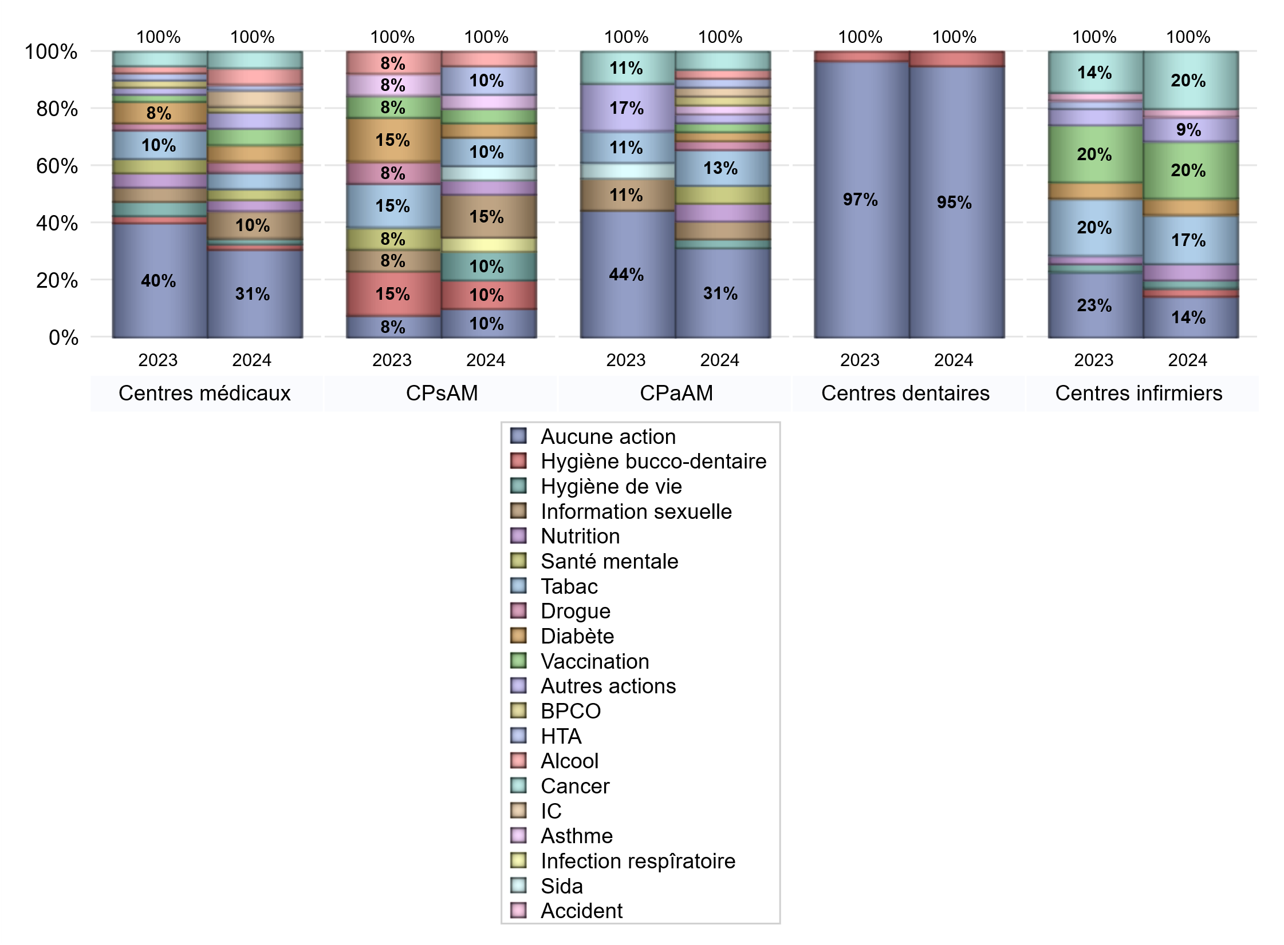
PROMOTION ET EDUCATION POUR LA SANTE
 | centres médicaux |  |  | Centres de santé polyvalents sans auxiliaires médicaux CPsAM |  | Centres de santé polyvalents avec auxiliaires médicaux CPaAM |  | Total centres à activité médicale | Centres de santé dentaires |  |  | Centres de santé infirmiers |  | Grand Total | Dont centres de santé pluri professionnels
 | avec MG et avec auxiliaires médicaux | avec MG et sans auxiliaires médicaux | sans MG | avec MG | sans MG | avec MG | sans MG |  | avec MG et avec auxiliaires médicaux | avec MG et sans auxiliaires médicaux | sans MG | avec MG | sans MG
Aucune action | 3 | 8 | 5 | 2 | 0 | 4 | 6 | 28 | 1 | 0 | 56 | 0 | 5 | 90 | 9
Sous total aucune action | 16 |  |  | 2 |  | 10 |  |  | 57 |  |  | 5
diabète | 3 | 0 | 0 | 1 | 0 | 1 | 0 | 5 | 0 | 0 | 0 | 0 | 2 | 7 | 4
Sous total diabète | 3 |  |  | 1 |  | 1 |  |  | 0 |  |  | 2
asthme | 0 | 0 | 0 | 1 | 0 | 1 | 0 | 2 | 0 | 0 | 0 | 0 | 0 | 2 | 1
Sous total asthme | 0 |  |  | 1 |  | 1 |  |  | 0 |  |  | 0
BPCO | 0 | 1 | 0 | 0 | 0 | 1 | 0 | 2 | 0 | 0 | 0 | 0 | 0 | 2 | 1
Sous total BPCO | 1 |  |  | 0 |  | 1 |  |  | 0 |  |  | 0
Insuffisance cardiaque (IC) | 1 | 2 | 0 | 0 | 0 | 1 | 0 | 4 | 0 | 0 | 0 | 0 | 0 | 4 | 2
Sous total IC | 3 |  |  | 0 |  | 1 |  |  | 0 |  |  | 0
HTA | 1 | 0 | 0 | 2 | 0 | 1 | 0 | 4 | 0 | 0 | 0 | 0 | 0 | 4 | 2
Sous total HTA | 1 |  |  | 2 |  | 1 |  |  | 0 |  |  | 0
Accident de la vie courante | 0 | 0 | 0 | 0 | 0 | 0 | 0 | 0 | 0 | 0 | 0 | 0 | 1 | 1 | 0
Sous total accident | 0 |  |  | 0 |  | 0 |  |  | 0 |  |  | 1
Alcool | 2 | 1 | 0 | 1 | 0 | 1 | 0 | 5 | 0 | 0 | 0 | 0 | 0 | 5 | 3
Sous total alcool | 3 |  |  | 1 |  | 1 |  |  | 0 |  |  | 0
cancer | 2 | 1 | 0 | 0 | 0 | 2 | 0 | 5 | 0 | 0 | 0 | 0 | 7 | 12 | 4
Sous total cancer | 3 |  |  | 0 |  | 2 |  |  | 0 |  |  | 7
Hépatite | 0 | 0 | 0 | 0 | 0 | 0 | 0 | 0 | 0 | 0 | 0 | 0 | 0 | 0 | 0
Sous total hépatite | 0 |  |  | 0 |  | 0 |  |  | 0 |  |  | 0
Hygiène bucco-dentaire | 1 | 0 | 0 | 2 | 0 | 0 | 0 | 3 | 0 | 0 | 3 | 0 | 1 | 7 | 1
Sous total hygiène bucco-dentaire | 1 |  |  | 2 |  | 0 |  |  | 3 |  |  | 1
Hygiène de vie | 1 | 0 | 0 | 2 | 0 | 1 | 0 | 4 | 0 | 0 | 0 | 0 | 1 | 5 | 2
Sous total hygiène de vie | 1 |  |  | 2 |  | 1 |  |  | 0 |  |  | 1
Infection respiratoire | 0 | 0 | 0 | 1 | 0 | 0 | 0 | 1 | 0 | 0 | 0 | 0 | 0 | 1 | 0
Sous total infection respîratoire | 0 |  |  | 1 |  | 0 |  |  | 0 |  |  | 0
Information sexuelle | 3 | 1 | 1 | 3 | 0 | 2 | 0 | 10 | 0 | 0 | 0 | 0 | 0 | 10 | 5
Sous total information sexuelle | 5 |  |  | 3 |  | 2 |  |  | 0 |  |  | 0
Nutrition | 2 | 0 | 0 | 1 | 0 | 2 | 0 | 5 | 0 | 0 | 0 | 0 | 2 | 7 | 4
Sous total nutrition | 2 |  |  | 1 |  | 2 |  |  | 0 |  |  | 2
santé mentale | 1 | 1 | 0 | 0 | 0 | 2 | 0 | 4 | 0 | 0 | 0 | 0 | 0 | 4 | 3
Sous total santé mentale | 2 |  |  | 0 |  | 2 |  |  | 0 |  |  | 0
Sida | 0 | 0 | 0 | 1 | 0 | 0 | 0 | 1 | 0 | 0 | 0 | 0 | 0 | 1 | 0
Sous total sida | 0 |  |  | 1 |  | 0 |  |  | 0 |  |  | 0
Tabac | 3 | 0 | 0 | 2 | 0 | 4 | 0 | 9 | 0 | 0 | 0 | 0 | 6 | 15 | 7
Sous total tabac | 3 |  |  | 2 |  | 4 |  |  | 0 |  |  | 6
Usage de la drogue | 1 | 1 | 0 | 0 | 0 | 1 | 0 | 3 | 0 | 0 | 0 | 0 | 0 | 3 | 2
Sous total drogue | 2 |  |  | 0 |  | 1 |  |  | 0 |  |  | 0
Vaccination | 2 | 1 | 0 | 1 | 0 | 1 | 0 | 5 | 0 | 0 | 0 | 0 | 7 | 12 | 3
Sous total vaccination | 3 |  |  | 1 |  | 1 |  |  | 0 |  |  | 7
Autres actions | 3 | 0 | 0 | 0 | 0 | 1 | 0 | 4 | 0 | 0 | 0 | 0 | 3 | 7 | 4
Sous total autres actions | 3 |  |  | 0 |  | 1 |  |  | 0 |  |  | 3

Total1 des Centres de santé avec au moins une action | 5 | 2 | 1 | 3 | 0 | 6 | 0 | 17 | 0 | 0 | 3 | 0 | 15 | 35 | 11
Total2 des Centres de santé avec au moins une action | 8 |  |  | 3 |  | 6 |  |  | 3 |  |  | 15

activités spécifiques
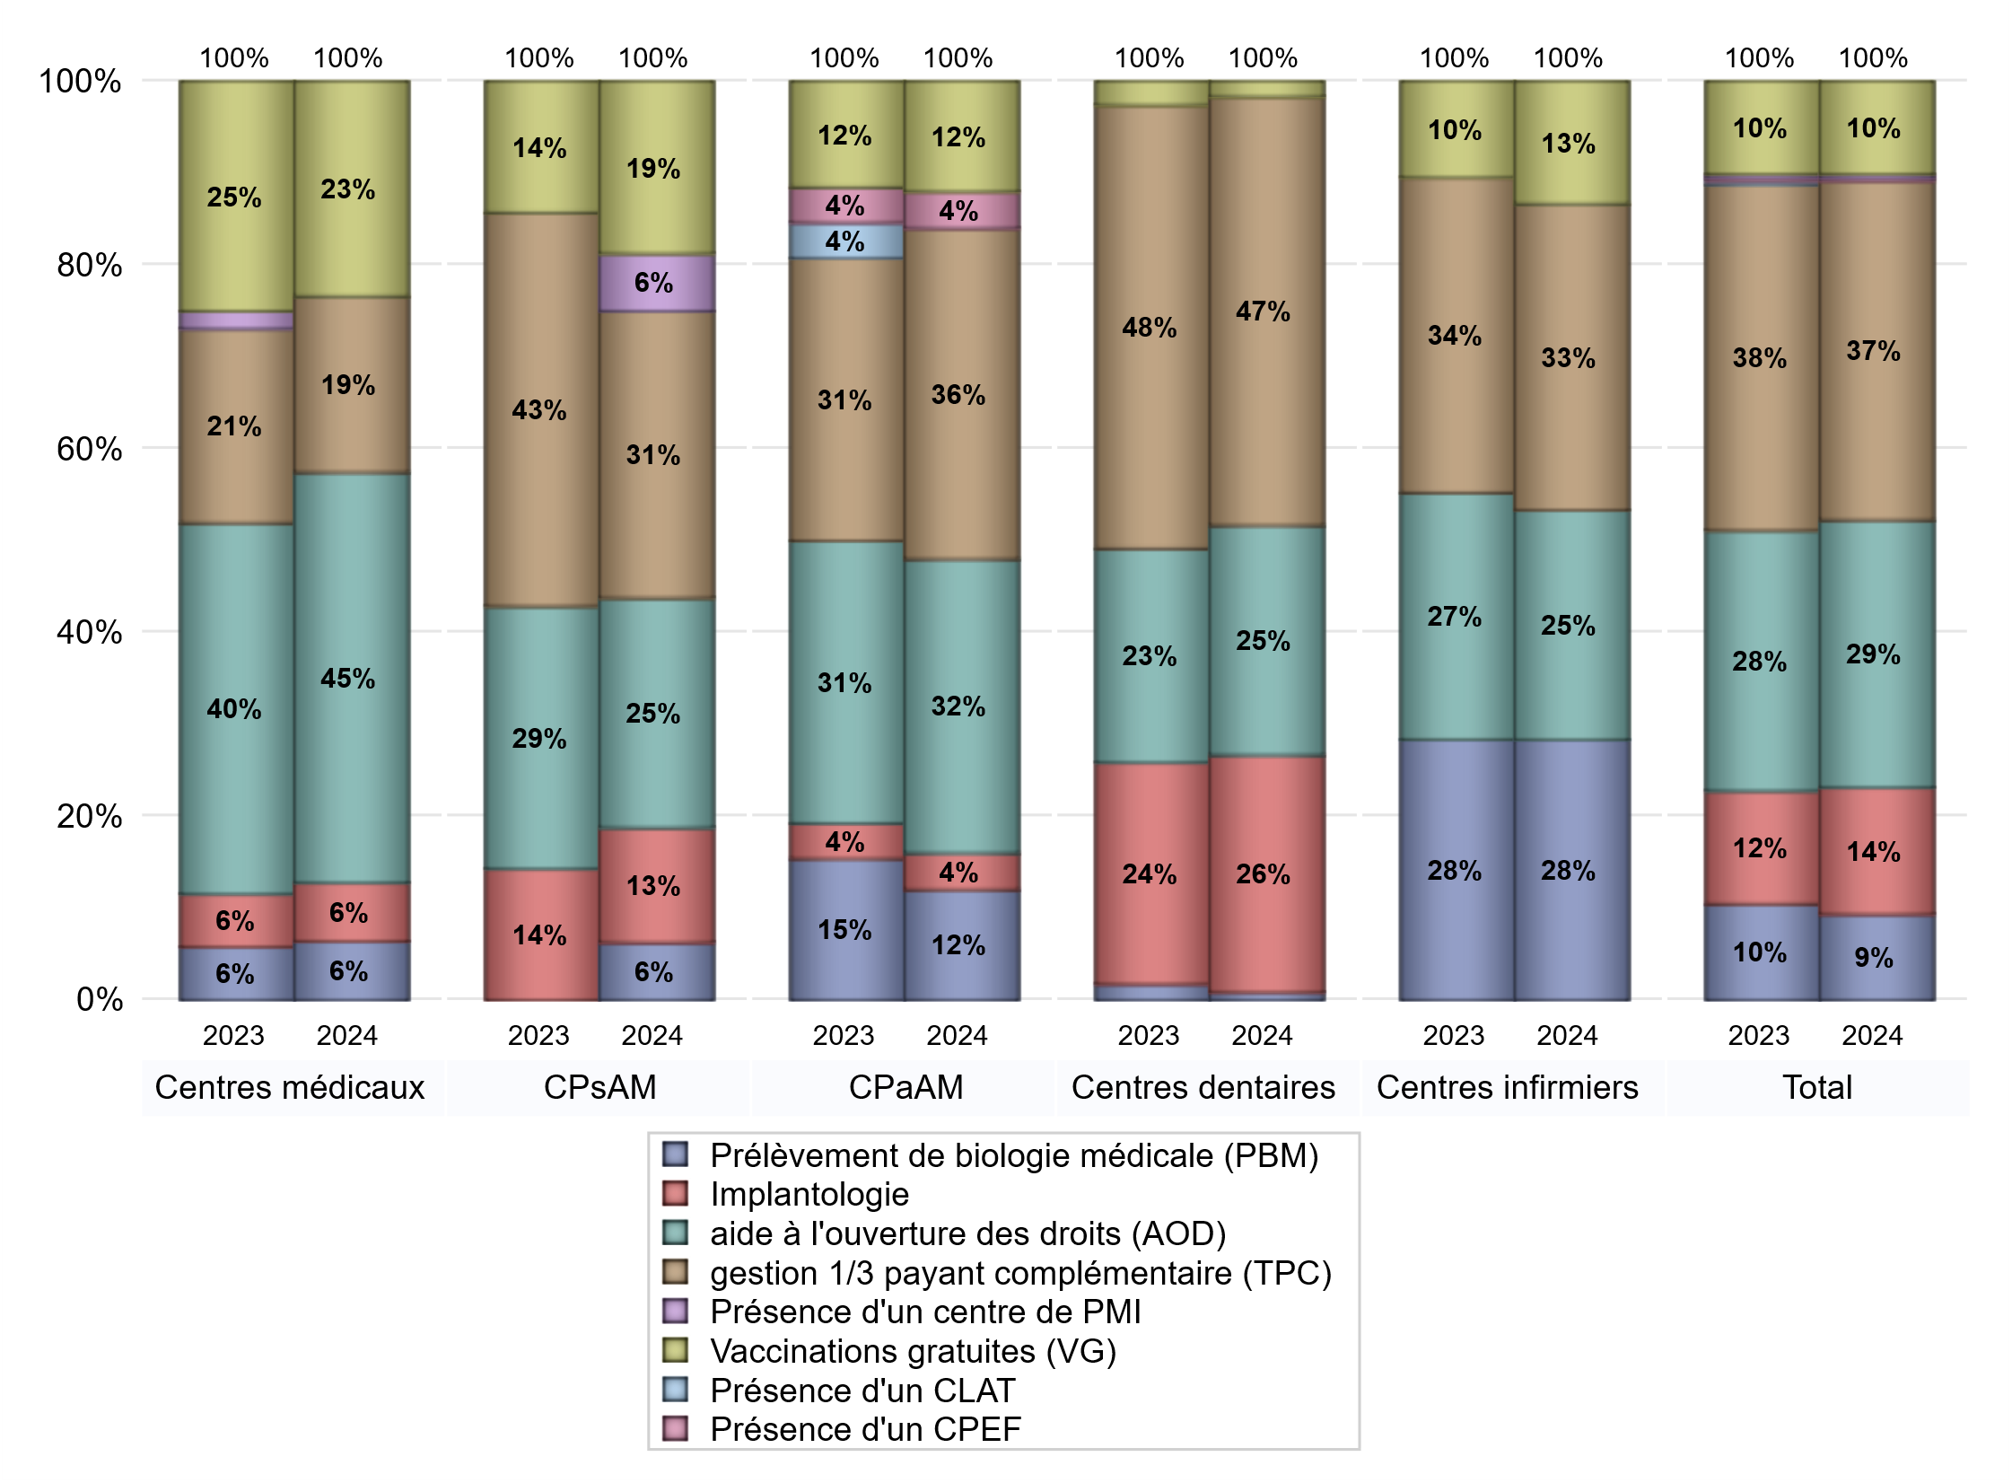
ACTIVITES SPECIFIQUES
 | centres médicaux |  |  | Centres de santé polyvalents sans auxiliaires médicaux CPsAM |  | Centres de santé polyvalents avec auxiliaires médicaux CPaAM |  | Total centres à activité médicale | Centres de santé dentaires |  |  | Centres de santé infirmiers |  | Grand Total | Dont centres de santé pluri professionnels
 | avec MG et avec auxiliaires médicaux | avec MG et sans auxiliaires médicaux | sans MG | avec MG | sans MG | avec MG | sans MG |  | avec MG et avec auxiliaires médicaux | avec MG et sans auxiliaires médicaux | sans MG | avec MG | sans MG
Prélèvement de biologie médicale (PBM) | 0 | 3 | 0 | 1 | 0 | 2 | 1 | 7 | 1 | 0 | 0 | 0 | 17 | 25 | 3
Sous total PBM | 3 |  |  | 1 |  | 3 |  |  | 1 |  |  | 17
Implantologie | 1 | 1 | 1 | 2 | 0 | 1 | 0 | 6 | 0 | 0 | 31 | 0 | 0 | 37 | 2
Sous total implanto | 3 |  |  | 2 |  | 1 |  |  | 31 |  |  | 0
aide à l'ouverture des droits (AOD) | 6 | 10 | 5 | 4 | 0 | 4 | 4 | 33 | 1 | 0 | 29 | 0 | 15 | 78 | 11
Sous total AOD | 21 |  |  | 4 |  | 8 |  |  | 30 |  |  | 15
gestion 1/3 payant complémentaire (TPC) | 0 | 4 | 5 | 5 | 0 | 5 | 4 | 23 | 1 | 0 | 55 | 0 | 20 | 99 | 7
Sous total TPC | 9 |  |  | 5 |  | 9 |  |  | 56 |  |  | 20
Présence d'un CLAT | 0 | 0 | 0 | 0 | 0 | 0 | 0 | 0 | 0 | 0 | 0 | 0 | 0 | 0 | 0
Sous total CLAT | 0 |  |  | 0 |  | 0 |  |  | 0 |  |  | 0
Présence d'un CeGIDD | 0 | 0 | 0 | 0 | 0 | 0 | 0 | 0 | 0 | 0 | 0 | 0 | 0 | 0 | 0
Sous total CeGIDD | 0 |  |  | 0 |  | 0 |  |  | 0 |  |  | 0
Présence d'un CPEF | 0 | 0 | 0 | 0 | 0 | 1 | 0 | 1 | 0 | 0 | 0 | 0 | 0 | 1 | 1
Sous total CPEF | 0 |  |  | 0 |  | 1 |  |  | 0 |  |  | 0
Présence d'un centre de PMI | 0 | 0 | 0 | 1 | 0 | 0 | 0 | 1 | 0 | 0 | 0 | 0 | 0 | 1 | 0
Sous total PMI | 0 |  |  | 1 |  | 0 |  |  | 0 |  |  | 0
Vaccinations gratuites (VG) | 2 | 8 | 1 | 3 | 0 | 3 | 0 | 17 | 0 | 0 | 2 | 0 | 8 | 27 | 5
Sous total VG | 11 |  |  | 3 |  | 3 |  |  | 2 |  |  | 8
Total | 47 |  |  | 16 |  | 25 |  | 88 | 120 |  |  | 60 |  | 268 | 29

